穷举法-电话号码
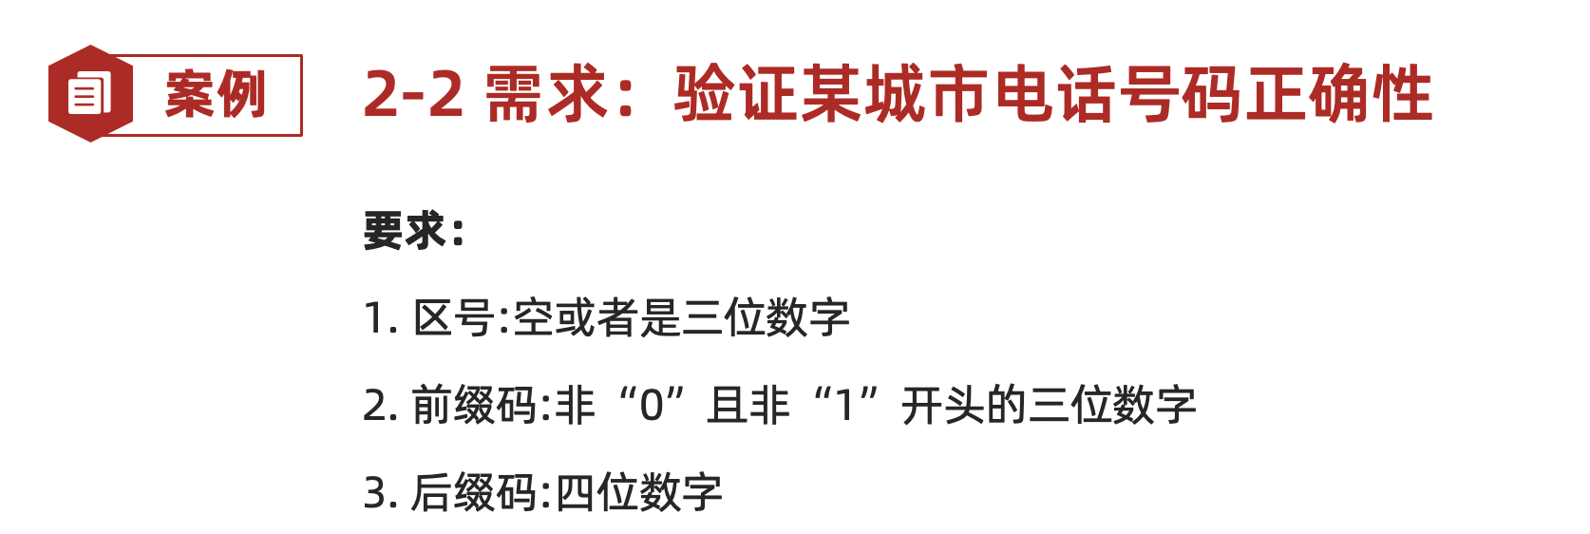
用例编号 | 用例标题 | 项目/模块 | 优先级 | 前置条件 | 测试步骤 | 测试数据 | 预测结果
tel_1 | 合法(区号为空+其他正确) | 电话 | p0 | 打开验证电话程序 | 1.输入区号 2.输入前缀码3.输入后缀码4.点击验证 | 区号：空 前缀码：234 后缀码：4567 | 合法
tel_2 | 合法(区号为123+其他正确) | 电话 | p0 | 打开验证电话程序 | 1.输入区号 2.输入前缀码3.输入后缀码5.点击验证 | 区号：123 前缀码：234 后缀码：4568 | 合法
tel_3 | 不合法(区号为一位数字+其他正确) | 电话 | p1 | 打开验证电话程序 | 1.输入区号 2.输入前缀码3.输入后缀码6.点击验证 | 区号：1 前缀码：234 后缀码：4569 | 不合法 | 参数 | 说明 | 有效数据 | 数据 | 无效数据 | 数据
tel_4 | 不合法(前缀码为2位数字+其他正确) | 电话 | p1 | 打开验证电话程序 | 1.输入区号 2.输入前缀码3.输入后缀码7.点击验证 | 区号：空 前缀码：12 后缀码：4570 | 不合法 | 区号 | 长度 | 空，三位 | 1，空 2,123 | 非空非三位 | 1
tel_5 | 不合法(后缀码为1位数字+其他正确) | 电话 | p1 | 打开验证电话程序 | 1.输入区号 2.输入前缀码3.输入后缀码8.点击验证 | 区号：空 前缀码：234 后缀码：1 | 不合法 | 前缀码 |  | 三位 | 234 | 非三位 | 1 2
tel_6 | 不合法(区号为非数字+其他正确) | 电话 | p1 | 打开验证电话程序 | 1.输入区号 2.输入前缀码3.输入后缀码9.点击验证 | 区号：abc 前缀码：234 后缀码：4572 | 不合法 | 后缀码 |  | 四位 | 4567 | 非四位 | 1
tel_7 | 不合法(前缀码为非3非0非1开头数字+其他正确) | 电话 | p1 | 打开验证电话程序 | 1.输入区号 2.输入前缀码3.输入后缀码10.点击验证 | 区号：空 前缀码：txx 后缀码：4573 | 不合法 | 区号 | 类型 | 数字 | 因为都是数字上面已经覆盖率 | 非数字 | abc
tel_8 | 不合法(后缀码为非4数字+其他正确) | 电话 | p1 | 打开验证电话程序 | 1.输入区号 2.输入前缀码3.输入后缀码11.点击验证 | 区号：空 前缀码：234 后缀码：abcd | 不合法 | 前缀码 |  | 数字 | 因为都是数字上面已经覆盖率 | 非数字 | txx
tel_9 | 不合法(前缀码为0开头的三位数字+其他正确) | 电话 | p1 | 打开验证电话程序 | 1.输入区号 2.输入前缀码3.输入后缀码12.点击验证 | 区号：空 前缀码：012 后缀码：4575 | 不合法 | 后缀码 |  | 数字 | 因为都是数字上面已经覆盖率 | 非数字 | abcd
tel_10 | 不合法(前缀码为1开头的三位数字+其他正确) | 电话 | p1 | 打开验证电话程序 | 1.输入区号 2.输入前缀码3.输入后缀码13.点击验证 | 区号：空 前缀码：123 后缀码：4576 | 不合法 | 区号 | 规则 | /
 |  |  |  |  |  |  |  | 前缀码 |  | 非0且非1开头 | 前面的用例已经覆盖了 | 0或者1开头的 | 1.012 2.123
 |  |  |  |  |  |  |  | 后缀码 |  | / |  |  |  | 有效用例：2 | 无效用例：8

判定表
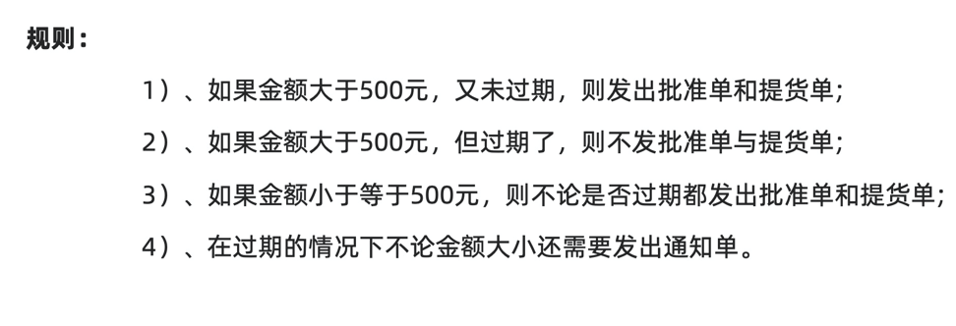
用例编号 | 用例标题 | 项目/模块 | 优先级 | 前置条件 | 测试步骤 | 测试数据 | 预测结果
order_001 | 发批准单，提货单（金额大于500，未过期） | 订单 | p0 | 打开订单软件 | 1.输入金额 2.输入是否过期 3.点击验证 | 1.金额：600 2.是否过期：未过期 | 发送批准单和提货单
order_002 | 发通知单（金额大于500，过期） | 订单 | p0 | 打开订单软件 | 1.输入金额 2.输入是否过期 4.点击验证 | 1.金额：600 2.是否过期：过期 | 发通知单
order_003 | 发批准单，提货单，通知单（金额小于500，过期） | 订单 | p0 | 打开订单软件 | 1.输入金额 2.输入是否过期 5.点击验证 | 1.金额：400 2.是否过期：过期 | 发批准单，提货单，通知单
order_004 | 发批准单，提货单（金额小于500，未过期） | 订单 | p0 | 打开订单软件 | 1.输入金额 2.输入是否过期 6.点击验证 | 1.金额：300 2.是否过期：未过期 | 发批准单，提货单，通知单 | 金额是否大于500 | 是 | 是 | 否 | 否
 |  |  |  |  |  |  |  | 是否过期 | 否 | 是 | 是 | 否
 |  |  |  |  |  |  |  | 批准单 | √ | × | √ | √
 |  |  |  |  |  |  |  | 提货单 | √ | × | √ | √
 |  |  |  |  |  |  |  | 通知单 | × | √ | √ | ×
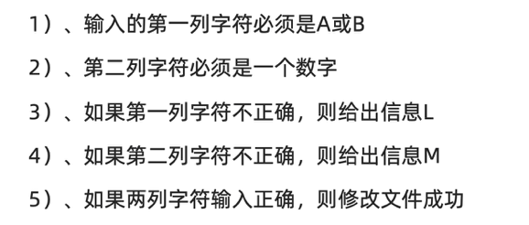

用例编号 | 用例标题 | 项目/模块 | 优先级 | 前置条件 | 测试步骤 | 测试数据 | 预测结果
file_001 | 输出文件修改成功（第一列是A或B，第二列是数字 | 文件 | p0 | 打开文件修改工具 | 1.输入第一列 2.输入第二列 3.点击验证 | 第一列：A 第二列：1 | 输出文件修改成功
file_002 | 输出信息M（第一列是A或B，第二列不是数字 | 文件 | p1 | 打开文件修改工具 | 1.输入第一列 2.输入第二列 4.点击验证 | 第一列：A 第二列：a | 输出信息M
file_003 | 输出信息L（第一列不是A或B，第二列是数字 | 文件 | p2 | 打开文件修改工具 | 1.输入第一列 2.输入第二列 5.点击验证 | 第一列：A 第二列：1 | 输出信息L | 第一列数字是否是A或B | 是 | 是 | 否 | 否
file_004 | 输出信息M和信息L（第一列不是A或B，第二列不是数字 | 文件 | p3 | 打开文件修改工具 | 1.输入第一列 2.输入第二列 6.点击验证 | 第一列：C 第二列：a | 输出信息M和信息L | 第二列数字是否是一个数字 | 是 | 否 | 是 | 否
 |  |  |  |  |  |  |  | 输出L | × | × | √ | √
 |  |  |  |  |  |  |  | 输出M | × | √ | × | √
 |  |  |  |  |  |  |  | 修改文件成功 | √ | × | × | ×

流程图
用例编号 | 用例标题 | 项目/模块 | 优先级 | 前置条件 | 测试步骤 | 测试数据 | 预测结果 | 1.开始-验证银行卡失败-结束
ATM_001 | 取款失败（非银行卡） | ATM | p1 | 打开ATM机验证程序 | 1.插入卡 | 卡：饭卡 | 取款失败，提示非银行卡，退卡 | 2.开始-验证银行卡成功-验证密码不正确3次-结束
ATM_002 | 取款失败（密码错误三次） | ATM | p1 | 打开ATM机验证程序 | 1.插入卡 2.输入密码 | 卡：银行卡 密码：错误密码 | 取款失败，提示错误密码达三次，吞卡 | 3.开始-验证银行卡成功-验证密码正确-验证账户余额不足-结束
ATM_003 | 取款失败（账户余额不足） | ATM | p1 | 1.打开ATM机验证程序 2.卡余额为0 | 1.插入卡 2.输入密码 | 卡：银行卡 密码：正确密码 取款金额：100 | 取款失败，提示账户余额不足，退卡 | 4.开始-验证银行卡成功-验证密码正确-验证账户余额充足-验证取款金额不正确-结束
ATM_004 | 取款失败（取款金额不正确） | ATM | p1 | 1.打开ATM机验证程序 2.卡余额为1000 | 1.插入卡 2.输入密码 3.输入取款金额 | 卡：银行卡 密码：正确密码 取款金额：ll | 取款失败，提示取款金额只能为100或100的倍数，退卡 | 5.开始-验证银行卡成功-验证密码正确-验证账户余额充足-验证取款金额正确-ATM机余额不足-结束
ATM_005 | 取款失败（ATM机余额不足） | ATM | p1 | 1.打开ATM机验证程序 2.卡余额为1000 3.ATM机余额为0 | 1.插入卡 2.输入密码 3.输入取款金额 | 卡：银行卡 密码：正确密码 取款金额：100 | 取款失败，提示ATM机余额不足，退卡 | 6.开始-验证银行卡成功-验证密码正确-验证账户余额充足-验证取款金额正确-ATM机余额充足-取款成功-结束
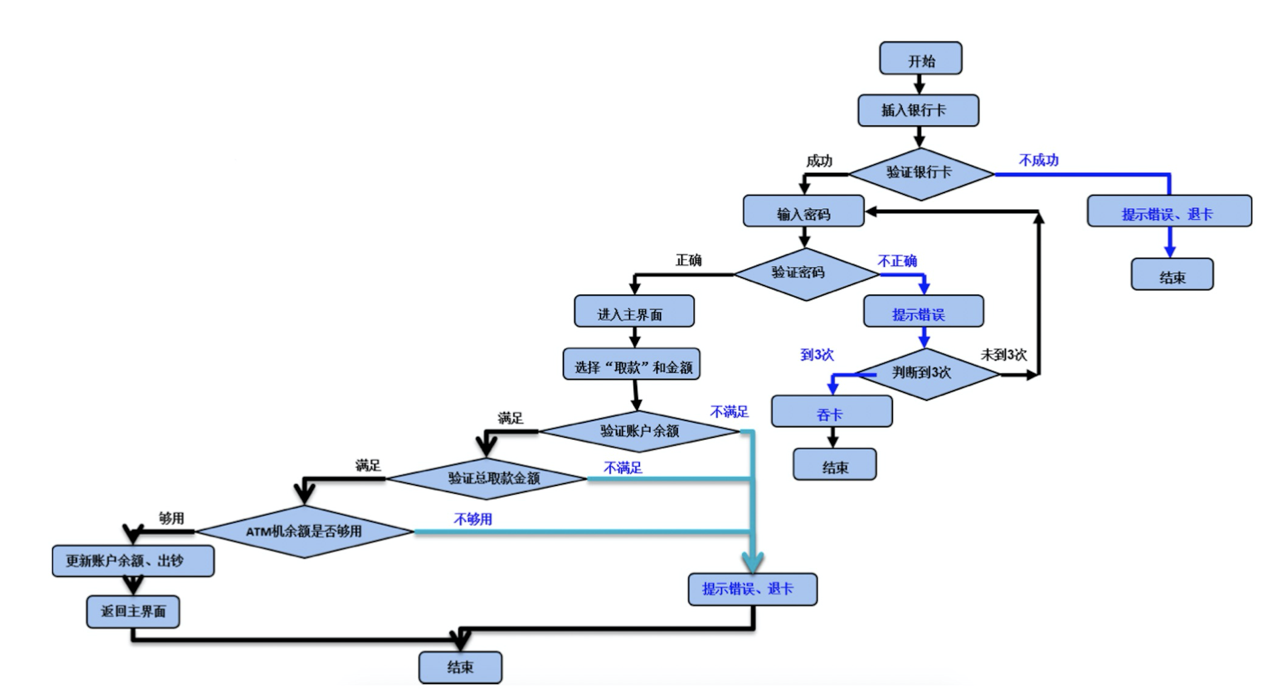
ATM_006 | 取款成功（取款业务） | ATM | p0 | 1.打开ATM机验证程序 2.卡余额为1000 3.ATM机余额为10000 | 1.插入卡 2.输入密码 3.输入取款金额 | 卡：银行卡 密码：正确密码 取款金额：100 | 取款成功，打印凭证，退卡

登录页面
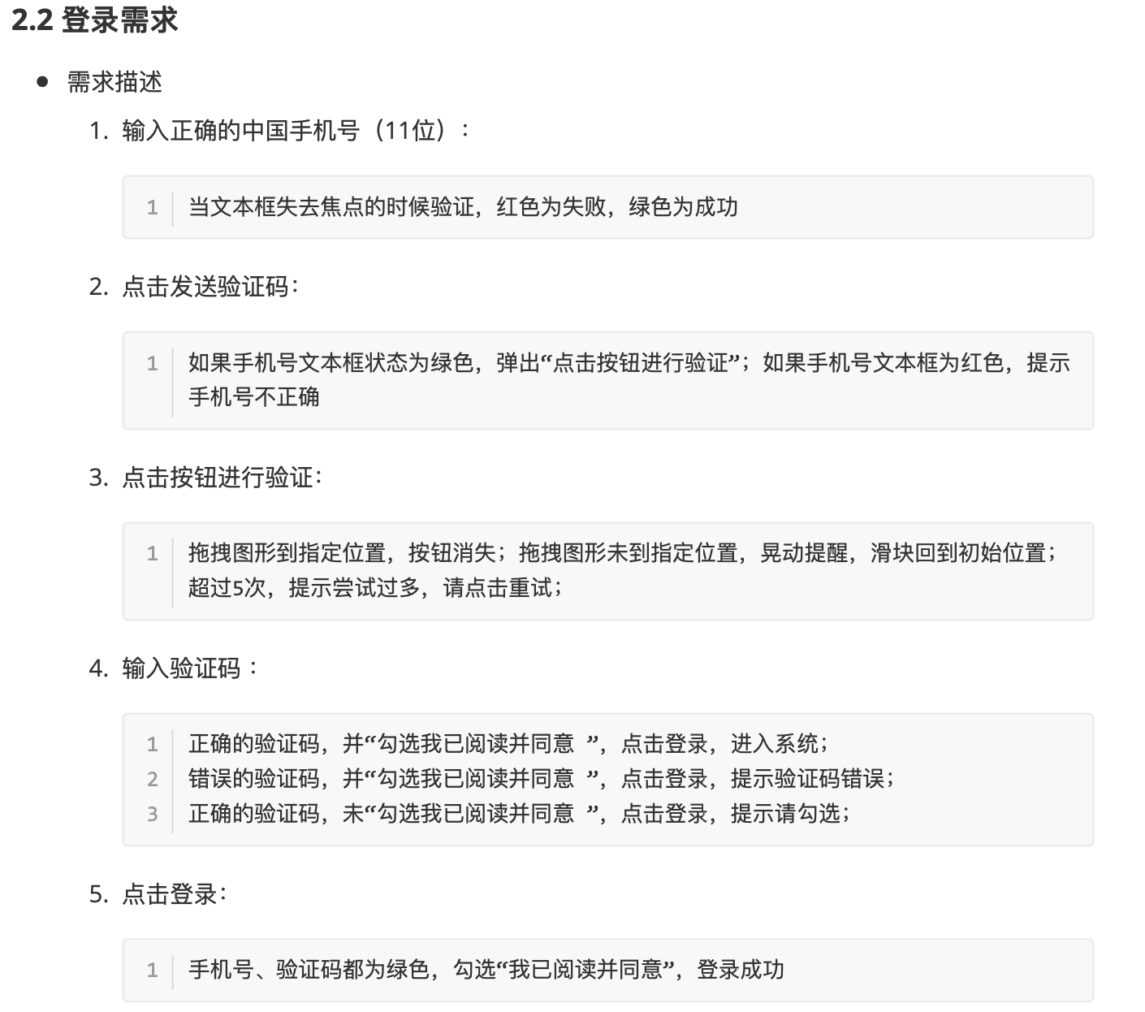
用例编号 | 用例标题 | 项目/模块 | 优先级 | 前置条件 | 测试步骤 | 测试数据 | 预测结果
login_001 | 登录成功 | 登录 | p0 | 1.打开登录页面 2.手机号已注册 | 1.输入注册手机号 2.点击发送验证码 3.点击滑块按钮 4.拖动滑块 5.输入验证码 6.勾选协议 7.点击登录 | 1.手机号：已注册手机号 2.验证码：正确验证码 | 成功登录，跳转到主页
login_002 | 登录失败（手机号为11位非自然数） | 登录 | p1 | 1.打开登录页面 | 1.输入注册手机号 2.点击发送验证码 3.输入验证码 4.勾选协议 5.点击登录 | 1.手机号：a1234567891 2.验证码：12345 | 登录失败，请输入正确手机号 滑块按钮不可点
login_003 | 登录失败（手机号空） | 登录 | p1 | 1.打开登录页面 | 1.输入注册手机号 2.点击发送验证码 3.输入验证码 4.勾选协议 5.点击登录 | 1.手机号：空 2.验证码：12345 | 登录失败，手机号不可为空 滑块按钮不可点
login_004 | 登录失败（手机号为10位自然数） | 登录 | p1 | 1.打开登录页面 | 1.输入注册手机号 2.点击发送验证码 3.输入验证码 4.勾选协议 5.点击登录 | 1.手机号：1234567891 2.验证码：12345 | 登录失败，手机号应为11位 滑块按钮不可点
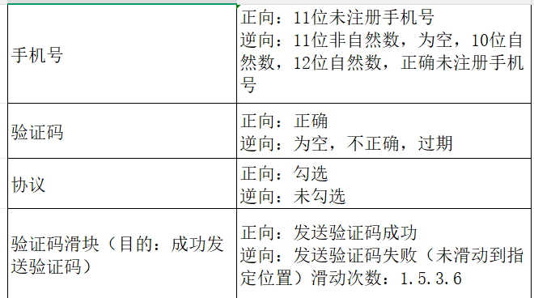
login_005 | 登录失败（手机号为12位自然数） | 登录 | p1 | 1.打开登录页面 | 1.输入注册手机号 2.点击发送验证码 3.输入验证码 4.勾选协议 5.点击登录 | 1.手机号：12345678912 2.验证码：12345 | 登录失败，手机号应为11位 滑块按钮不可点
login_006 | 登录失败（手机号为12位自然数） | 登录 | p1 | 1.打开登录页面 | 1.输入注册手机号 2.点击发送验证码 3.输入验证码 4.勾选协议 5.点击登录 | 1.手机号：15109158546 2.验证码：12345 | 登录失败，手机号未注册 滑块按钮不可点
login_007 | 发送验证码成功（滑块滑动到指定位置） | 登录 | p0 | 1.打开登录页面2.输入正确手机号 3.打开滑块界面 | 拖动滑块到指定缺块位置 | 1.正确手机号 | 手机号获取验证码成功 | 图书：《可借阅图书》 读者：普通用户
login_008 | 发送验证码失败（滑块滑动到指定位置1次） | 登录 | p1 | 1.打开登录页面2.输入正确手机号 3.打开滑块界面 | 拖动滑块未到指定缺块位置1次 | 1.正确手机号 | 1.验证码获取失败 2.滑块抖动效果 3.滑块回到初始位置
login_009 | 发送验证码失败（滑块滑动未到指定位置3次） | 登录 | p1 | 1.打开登录页面2.输入正确手机号 3.打开滑块界面 | 拖动滑块未到指定缺块位置3次 | 1.正确手机号 | 1.验证码获取失败 2.滑块抖动效果3次 3.滑块回到初始位置
login_010 | 发送验证码失败（滑块滑动未到指定位置5次） | 登录 | p1 | 1.打开登录页面2.输入正确手机号 3.打开滑块界面 | 拖动滑块未到指定缺块位置5次 | 1.正确手机号 | 1.验证码获取失败 2.滑块抖动效果5次 3.滑块回到初始位置
login_011 | 发送验证码失败（滑块滑动未到指定位置6次） | 登录 | p1 | 1.打开登录页面2.输入正确手机号 3.打开滑块界面 | 拖动滑块未到指定缺块位置6次 | 1.正确手机号 | 1.验证码获取失败 2.滑块抖动效果5次 3.滑块页面消失，提示重新开始
login_012 | 登录失败（验证码为空） | 登录 | p1 | 1.打开登录页面 | 1.输入注册手机号 2.点击发送验证码 3.输入验证码 4.勾选协议 5.点击登录 | 1.正确手机号 2.验证码：空 | 登录失败，提示手机验证码不可为空
login_013 | 登录失败（验证码不正确） | 登录 | p1 | 1.打开登录页面 | 1.输入注册手机号 2.点击发送验证码 3.输入验证码 4.勾选协议 5.点击登录 | 1.正确手机号 2.验证码：错误验证码 | 登录失败，提示手机验证码错误
login_014 | 登录失败（验证码过期） | 登录 | p1 | 1.打开登录页面 2.过期验证码 | 1.输入注册手机号 2.点击发送验证码 3.点击滑块按钮 4.拖动滑块 5.输入验证码 6.点击登录 | 1.正确手机号 2.验证码：过期验证码 | 登录失败，提示手机验证码过期
login_015 | 登录失败（未勾选协议） | 登录 | p1 | 1.打开登录页面 | 1.输入注册手机号 2.点击发送验证码 3.点击滑块按钮 4.拖动滑块 5.输入验证码 6.勾选协议 7.点击登录 | 1.未勾选协议 2.其他都正确 | 登录失败，请勾选协议
login_016 | 显示和功能正常（谷歌） | 登录 | p2 | 1.安装谷歌浏览器 2.使用谷歌浏览器打开页面 | 1.打开登录页面显示是否异常 2.使用登录功能 | 1.显示与UI 2.登录：正确手机号和验证码 | 1.显示正常 2.登录成功
login_017 | 显示和功能正常（火狐） | 登录 | p2 | 1.安装火狐浏览器 2.使用火狐浏览器打开页面 | 1.打开登录页面显示是否异常 2.使用登录功能 | 1.显示与UI 2.登录：正确手机号和验证码 | 1.显示正常 2.登录成功
login_018 | 显示和功能正常（IE） | 登录 | p2 | 1.安装IE浏览器 2.使用IE浏览器打开页面 | 1.打开登录页面显示是否异常 2.使用登录功能 | 1.显示与UI 2.登录：正确手机号和验证码 | 1.显示正常 2.登录成功
login_019 | 显示和功能正常（Ege） | 登录 | p2 | 1.安装Ege浏览器 2.使用Ege浏览器打开页面 | 1.打开登录页面显示是否异常 2.使用登录功能 | 1.显示与UI 2.登录：正确手机号和验证码 | 1.显示正常 2.登录成功
login_020 | 显示和功能正常（苹果） | 登录 | p2 | 1.安装苹果浏览器 2.使用苹果浏览器打开页面 | 1.打开登录页面显示是否异常 2.使用登录功能 | 1.显示与UI 2.登录：正确手机号和验证码 | 1.显示正常 2.登录成功
login_021 | 显示与UI一致 | 布局 | p3 | 1.打开页面 2.打开UI原型 | 1.检查页面布局 | 产品原型布局数据 | 页面与原型UI一致

